Deckblatt
ZEW - Leibniz-Zentrum für Europäische Wirtschaftsforschung


Schutzmaßnahmen für intellektuelles Eigentum
Ergebnisse der jährlichen Innovationserhebung für das produzierende Gewerbe und ausgewählte Dienstleistungsbranchen in Deutschland

Ausgabe 2020

Veröffentlichung: Oktober 2020

Kontakt:
Christian Rammer
E-Mail: rammer@zew.de
Telefon: +49 (0)621 1235 184

© ZEW - Leibniz-Zentrum für Europäische Wirtschaftsforschung, 2020

Einführung
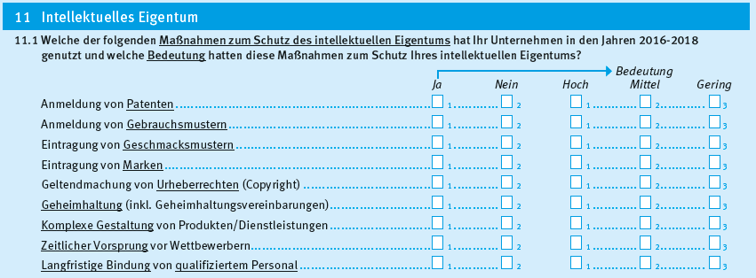
Einführung

1. Fragenprogramm
Fragen zu Schutzmaßnahmen des intellektuellen Eigentums sind seit 2011 in jeder zweiten Erhebungswelle der Innovationserhebung enthalten. In der Erhebungswelle 2013 richtete sich die Frage nur an innovationsaktive Unternehmen.

2. Frageformulierung in den einzelnen Erhebungswellen seit 2007
Erhebung 2011
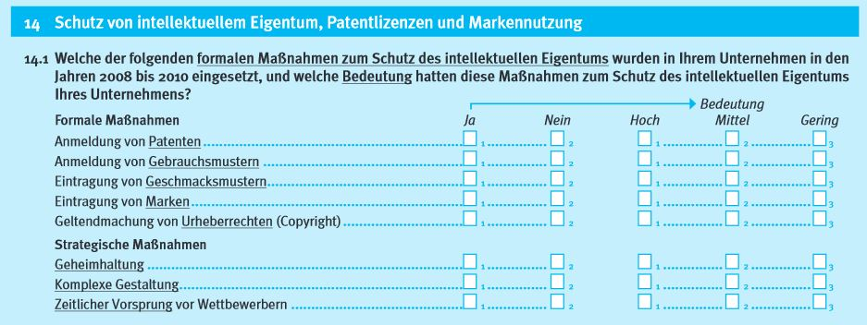

Erhebung 2013
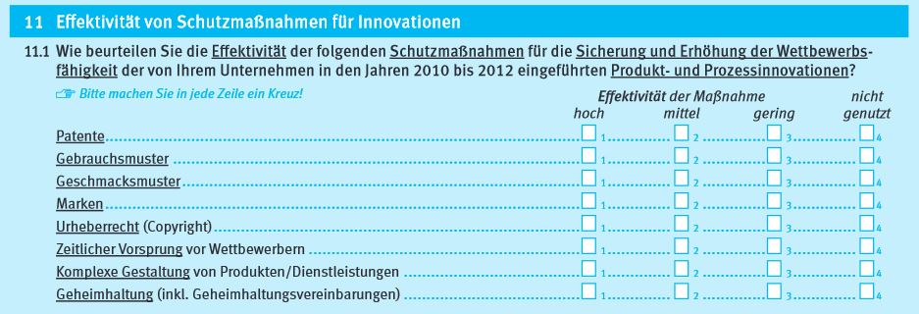

Erhebung 2015

Erhebung 2017
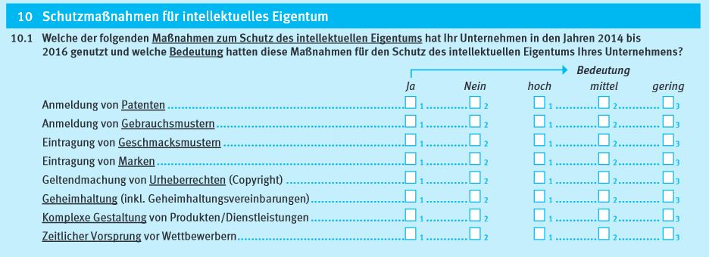

Erhebung 2019

